Навигация по каталогу
Каталог продукции |  |  |  | Реквизиты
Подсказка: для того чтобы открыть нужную категорию нажмите на название или вкладку
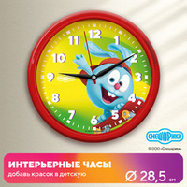 | 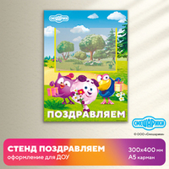 | 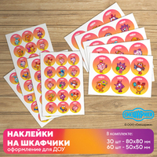 | 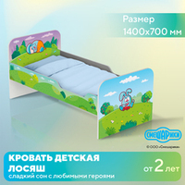 | Общество с ограниченной ответственностью «Адвентер» 188802, ЛО, г.Выборг, ул. Данилова, д.15 корп.1, оф.248 Тел. 8 800 550 13 14 эл.почта: info@adventer.su Сайт: www.adventer.su ИНН: 4704097388 КПП: 470401001 ОГРН: 1154704001264 ОКПО: 23384032 ОКАТО: 41417000000 ОКВЭД: 46.49, 73.11 ОКОГУ: 4210014 ОКТМО: 41615101001 Расчетный счет: 40702810555390000762 Кор. счет: 30101810500000000653 БИК: 044030653 Банк: Северо-Западный банк ПАО Сбербанк г. Санкт-Петербург Упрощенная система налогообложения – без НДС.
ЧАСЫ | СТЕНДЫ И ТАБЛИЧКИ | НАКЛЕЙКИ | МЕБЕЛЬ

РОСТОМЕРЫ | ДЕМОНСТРАЦИОННЫЕ СИСТЕМЫ | КАЛЕНДАРИ ПРИРОДЫ

ЧАСЫ
<= НА ГЛАВНУЮ |  | ЧАСЫ
Подсказка: для того чтобы открыть позицию на сайте нажмите на наименование/фото товара
ЧАСЫ
№ | Фото | Наименование | Артикул | Описание | Цена
1 |  | Настенные интерьерные часы СМЕШАРИКИ КРОШ | АДВСМ20 | Характеристики изделия Размер: Ø 28,5 см.Материал: пластик.Цвет обода: красный.Вес: 0.488 кг.Объем: 0.003863 м3. Характеристики транспортной упаковки Размер: 29,5х29,5х4 см.Материал: гофробумага. | 1390 ₽
2 | 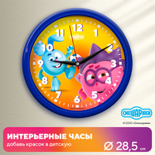 | Настенные интерьерные часы СМЕШАРИКИ КРОШ И ЁЖИК | АДВСМ21 | Характеристики изделия Размер: Ø 28,5 см.Материал: пластик.Цвет обода: синий.Вес: 0.488 кг.Объем: 0.003863 м3. Характеристики транспортной упаковки Размер: 29,5х29,5х4 см.Материал: гофробумага. | 1390 ₽
3 | 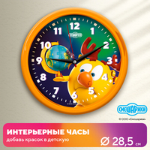 | Настенные интерьерные часы СМЕШАРИКИ ЛОСЯШ | АДВСМ22 | Характеристики изделия Размер: Ø 28,5 см.Материал: пластик.Цвет обода: оранжевый.Вес: 0.488 кг.Объем: 0.003863 м3. Характеристики транспортной упаковки Размер: 29,5х29,5х4 см.Материал: гофробумага. | 1390 ₽
4 | 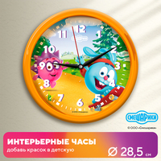 | Настенные интерьерные часы СМЕШАРИКИ ЁЖИК и КРОШ | АДВСМ23 | Характеристики изделия Размер: Ø 28,5 см.Материал: пластик.Цвет обода: оранжевый.Вес: 0.488 кг.Объем: 0.003863 м3. Характеристики транспортной упаковки Размер: 29,5х29,5х4 см.Материал: гофробумага. | 1390 ₽
5 | 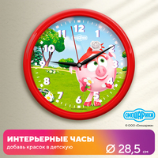 | Настенные интерьерные часы СМЕШАРИКИ НЮША | АДВСМ24 | Характеристики изделия Размер: Ø 28,5 см.Материал: пластик.Цвет обода: красный.Вес: 0.488 кг.Объем: 0.003863 м3. Характеристики транспортной упаковки Размер: 29,5х29,5х4 см.Материал: гофробумага. | 1390 ₽
6 | 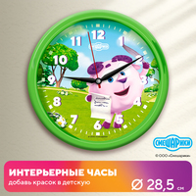 | Настенные интерьерные часы СМЕШАРИКИ БАРАШ | АДВСМ25 | Характеристики изделия Размер: Ø 28,5 см.Материал: пластик.Цвет обода: салатовый.Вес: 0.488 кг.Объем: 0.003863 м3. Характеристики транспортной упаковки Размер: 29,5х29,5х4 см.Материал: гофробумага. | 1390 ₽

СТЕНДЫ И ТАБЛИЧКИ
<= НА ГЛАВНУЮ |  | СТЕНДЫ И ТАБЛИЧКИ
Подсказка: для того чтобы открыть позицию на сайте нажмите на наименование/фото товара
СТЕНДЫ И ТАБЛИЧКИ
№ | Фото | Наименование | Артикул | Описание | Цена
1 |  | Стенд ПОЗДРАВЛЯЕМ с карманом А5 СМЕШАРИКИ | АДВСМ10 | Размер: 300х3х400 ммРазмер карманов: А5 (1 шт) Материал: пластик ПВХ 3 мм; ПЭТ 0,5 мм; вспененный скотч; самоклеящаяся плёнка (полноцветная печать 1440 dpi); защитная матовая ламинация. | 540 ₽
2 | 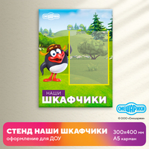 | Стенд НАШИ ШКАФЧИКИ с карманом А5 СМЕШАРИКИ | АДВСМ5 | Размер: 300х3х400 ммРазмер карманов: А5 (1 шт) Материал: пластик ПВХ 3 мм; ПЭТ 0,5 мм; вспененный скотч; самоклеящаяся плёнка (полноцветная печать 1440 dpi); защитная матовая ламинация. | 540 ₽
3 | 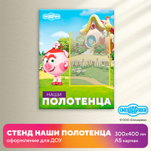 | Стенд НАШИ ПОЛОТЕНЦА с карманом А5 СМЕШАРИКИ | АДВСМ6 | Размер: 300х3х400 ммРазмер карманов: А5 (1 шт) Материал: пластик ПВХ 3 мм; ПЭТ 0,5 мм; вспененный скотч; самоклеящаяся плёнка (полноцветная печать 1440 dpi); защитная матовая ламинация. | 540 ₽
4 | 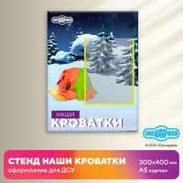 | Стенд НАШИ КРОВАТКИ с карманом А5 СМЕШАРИКИ | АДВСМ7 | Размер: 300х3х400 ммРазмер карманов: А5 (1 шт) Материал: пластик ПВХ 3 мм; ПЭТ 0,5 мм; вспененный скотч; самоклеящаяся плёнка (полноцветная печать 1440 dpi); защитная матовая ламинация. | 540 ₽
5 | 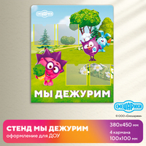 | Стенд МЫ ДЕЖУРИМ с карманами СМЕШАРИКИ | АДВСМ4 | Размер: 380х3х450 ммРазмер карманов: 100х100 мм (4 шт) Материал: пластик ПВХ 3 мм; ПЭТ 0,5 мм; вспененный скотч; самоклеящаяся плёнка (полноцветная печать 1440 dpi); защитная матовая ламинация. | 840 ₽
6 | 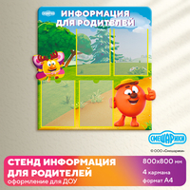 | Стенд ИНФОРМАЦИЯ ДЛЯ РОДИТЕЛЕЙ с карманами А4 СМЕШАРИКИ | АДВСМ1 | Размер: 800х3х800 ммРазмер карманов: А4 (4 шт) Материал: пластик ПВХ 3 мм; ПЭТ 0,5 мм; вспененный скотч; самоклеящаяся плёнка (полноцветная печать 1440 dpi); защитная матовая ламинация. | 3090 ₽
7 | 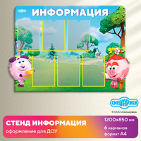 | Стенд ИНФОРМАЦИЯ с карманами А4 СМЕШАРИКИ | АДВСМ3 | Размер: 1200х3х850 ммРазмер карманов: А4 (6 шт) Материал: пластик ПВХ 3 мм; ПЭТ 0,5 мм; вспененный скотч; самоклеящаяся плёнка (полноцветная печать 1440 dpi); защитная матовая ламинация. | 4940 ₽
8 | 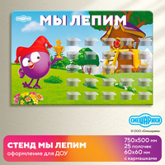 | Стенд МЫ ЛЕПИМ с полочками СМЕШАРИКИ | АДВСМ8 | Размер: 750х3х500 ммРазмер полочек: 60х60 мм (25 шт) Материал: пластик ПВХ 3 мм; акрил 2 мм; без основной прозрачный скотч; самоклеящаяся плёнка (полноцветная печать 1440 dpi); защитная матовая ламинация. | 3060 ₽
9 | 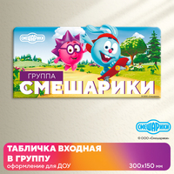 | Табличка входная в группу СМЕШАРИКИ вариант 1 | АДВСМ2-1 | Размер: 300х3х150 мм Материал: пластик ПВХ 3 мм; самоклеящаяся плёнка (полноцветная печать 1440 dpi); защитная матовая ламинация. | 340 ₽
10 | 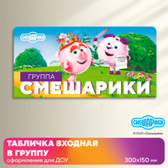 | Табличка входная в группу СМЕШАРИКИ вариант 2 | АДВСМ2-2 | Размер: 300х3х150 мм Материал: пластик ПВХ 3 мм; самоклеящаяся плёнка (полноцветная печать 1440 dpi); защитная матовая ламинация. | 340 ₽
11 | 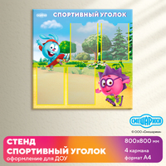 | Стенд СПОРТИВНЫЙ УГОЛОК с карманами А4 СМЕШАРИКИ | АДВСМ40 | Размер: 800х3х800 ммРазмер карманов: А4 (4 шт) Материал: пластик ПВХ 3 мм; ПЭТ 0,5 мм; вспененный скотч; самоклеящаяся плёнка (полноцветная печать 1440 dpi); защитная матовая ламинация. | 2690 ₽
12 | 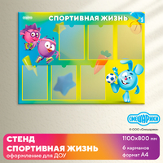 | Стенд СПОРТИВНАЯ ЖИЗНЬ с карманами А4 СМЕШАРИКИ | АДВСМ41 | Размер: 1100х3х800 ммРазмер карманов: А4 (6 шт) Материал: пластик ПВХ 3 мм; ПЭТ 0,5 мм; вспененный скотч; самоклеящаяся плёнка (полноцветная печать 1440 dpi); защитная матовая ламинация. | 3690 ₽
13 | 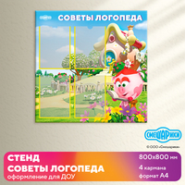 | Стенд СОВЕТЫ ЛОГОПЕДА с карманами А4 СМЕШАРИКИ | АДВСМ42 | Размер: 800х3х800 ммРазмер карманов: А4 (4 шт) Материал: пластик ПВХ 3 мм; ПЭТ 0,5 мм; вспененный скотч; самоклеящаяся плёнка (полноцветная печать 1440 dpi); защитная матовая ламинация. | 2690 ₽
14 | 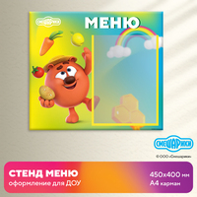 | Стенд МЕНЮ с карманом А4 СМЕШАРИКИ | АДВСМ43 | Размер: 450х3х400 ммРазмер карманов: А4 (1 шт) Материал: пластик ПВХ 3 мм; ПЭТ 0,5 мм; вспененный скотч; самоклеящаяся плёнка (полноцветная печать 1440 dpi); защитная матовая ламинация. | 760 ₽
15 | 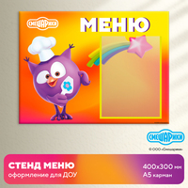 | Стенд МЕНЮ с карманом А5 СМЕШАРИКИ | АДВСМ44 | Размер: 400х3х300 ммРазмер карманов: А5 (1 шт) Материал: пластик ПВХ 3 мм; ПЭТ 0,5 мм; вспененный скотч; самоклеящаяся плёнка (полноцветная печать 1440 dpi); защитная матовая ламинация. | 540 ₽

НАКЛЕЙКИ
<= НА ГЛАВНУЮ |  | НАКЛЕЙКИ
Подсказка: для того чтобы открыть позицию на сайте нажмите на наименование/фото товара
НАКЛЕЙКИ
№ | Фото | Наименование | Артикул | Описание | Цена
1 |  | Наклейки интерьерные СМЕШАРИКИ вариант 1 | АДВСМ39_1 | Комплектация: наклейки - 80х80 мм - 30 шт наклейки - 50х50 мм - 60 шт Материал: самоклеящаяся плёнка (полноцветная печать 1440 dpi); защитная матовая ламинация. | 780 ₽
2 | 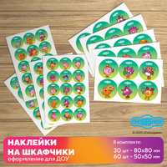 | Наклейки интерьерные СМЕШАРИКИ вариант 2 | АДВСМ39_2 | Комплектация: наклейки - 80х80 мм - 30 шт наклейки - 50х50 мм - 60 шт Материал: самоклеящаяся плёнка (полноцветная печать 1440 dpi); защитная матовая ламинация. | 780 ₽
3 | 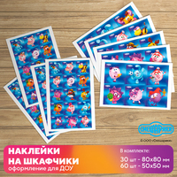 | Наклейки интерьерные СМЕШАРИКИ вариант 3 | АДВСМ39_3 | Комплектация: наклейки - 80х80 мм - 30 шт наклейки - 50х50 мм - 60 шт Материал: самоклеящаяся плёнка (полноцветная печать 1440 dpi); защитная матовая ламинация. | 780 ₽
4 | 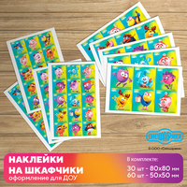 | Наклейки интерьерные СМЕШАРИКИ вариант 4 | АДВСМ39_4 | Комплектация: наклейки - 80х80 мм - 30 шт наклейки - 50х50 мм - 60 шт Материал: самоклеящаяся плёнка (полноцветная печать 1440 dpi); защитная матовая ламинация. | 780 ₽

МЕБЕЛЬ
<= НА ГЛАВНУЮ |  | МЕБЕЛЬ
Подсказка: для того чтобы открыть позицию на сайте нажмите на наименование/фото товара
МЕБЕЛЬ
№ | Фото | Наименование | Артикул | Описание | Цена
1 |  | Кровать КРОШ односпальная СМЕШАРИКИ | СМ2269 | Размер: 1400х700х650 ммВысота бортика: 180 ммВысота от пола до ложа: 238 ммРазмер ложа: 1368х668 мм Материал: ЛДСП 16 мм; кромка ПВХ 0,4-2 мм; фанера 10 мм; подпятник. Вес: 27 кгОбъём: ... м3 | 6690 ₽
2 | 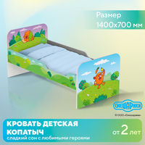 | Кровать КОПАТЫЧ односпальная СМЕШАРИКИ | СМ2270 | Размер: 1400х700х650 ммВысота бортика: 180 ммВысота от пола до ложа: 238 ммРазмер ложа: 1368х668 мм Материал: ЛДСП 16 мм; кромка ПВХ 0,4-2 мм; фанера 10 мм; подпятник. Вес: 27 кгОбъём: ... м3 | 6690 ₽
3 |  | Кровать НЮША односпальная СМЕШАРИКИ | СМ2271 | Размер: 1400х700х650 ммВысота бортика: 180 ммВысота от пола до ложа: 238 ммРазмер ложа: 1368х668 мм Материал: ЛДСП 16 мм; кромка ПВХ 0,4-2 мм; фанера 10 мм; подпятник. Вес: 27 кгОбъём: ... м3 | 6690 ₽
4 | 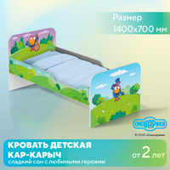 | Кровать КАР-КАРЫЧ односпальная СМЕШАРИКИ | СМ2272 | Размер: 1400х700х650 ммВысота бортика: 180 ммВысота от пола до ложа: 238 ммРазмер ложа: 1368х668 мм Материал: ЛДСП 16 мм; кромка ПВХ 0,4-2 мм; фанера 10 мм; подпятник. Вес: 27 кгОбъём: ... м3 | 6690 ₽
5 | 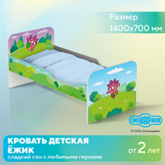 | Кровать ЁЖИК односпальная СМЕШАРИКИ | СМ2273 | Размер: 1400х700х650 ммВысота бортика: 180 ммВысота от пола до ложа: 238 ммРазмер ложа: 1368х668 мм Материал: ЛДСП 16 мм; кромка ПВХ 0,4-2 мм; фанера 10 мм; подпятник. Вес: 27 кгОбъём: ... м3 | 6690 ₽
6 | 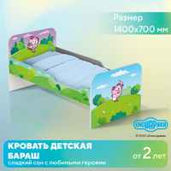 | Кровать БАРАШ односпальная СМЕШАРИКИ | СМ2274 | Размер: 1400х700х650 ммВысота бортика: 180 ммВысота от пола до ложа: 238 ммРазмер ложа: 1368х668 мм Материал: ЛДСП 16 мм; кромка ПВХ 0,4-2 мм; фанера 10 мм; подпятник. Вес: 27 кгОбъём: ... м3 | 6690 ₽
7 |  | Кровать ПИН односпальная СМЕШАРИКИ | СМ2275 | Размер: 1400х700х650 ммВысота бортика: 180 ммВысота от пола до ложа: 238 ммРазмер ложа: 1368х668 мм Материал: ЛДСП 16 мм; кромка ПВХ 0,4-2 мм; фанера 10 мм; подпятник. Вес: 27 кгОбъём: ... м3 | 6690 ₽
8 |  | Кровать ЛОСЯШ односпальная СМЕШАРИКИ | СМ2276 | Размер: 1400х700х650 ммВысота бортика: 180 ммВысота от пола до ложа: 238 ммРазмер ложа: 1368х668 мм Материал: ЛДСП 16 мм; кромка ПВХ 0,4-2 мм; фанера 10 мм; подпятник. Вес: 27 кгОбъём: ... м3 | 6690 ₽
9 | 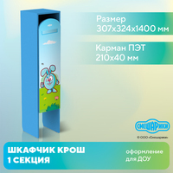 | Шкафчик детский СМЕШАРИКИ КРОШ для одежды 1 СЕКЦИЯ | СМ2239 | Размер: 307х324х1400 мм Материал: ЛДСП 16 мм; кромка ПВХ 0,4-2 мм; ДВП 3 мм; петли накладные; ручка-кнопка; крючок двухрожковый 2 шт; подпятники. Вес: 26 кг Объём: 0,04 м3 | 5250 ₽
10 | 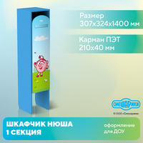 | Шкафчик детский СМЕШАРИКИ НЮША для одежды 1 СЕКЦИЯ | СМ2240 | Размер: 307х324х1400 мм Материал: ЛДСП 16 мм; кромка ПВХ 0,4-2 мм; ДВП 3 мм; петли накладные; ручка-кнопка; крючок двухрожковый 2 шт; подпятники. Вес: 26 кг Объём: 0,04 м3 | 5250 ₽
11 | 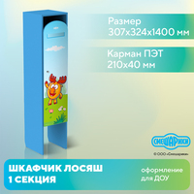 | Шкафчик детский СМЕШАРИКИ ЛОСЯШ для одежды 1 СЕКЦИЯ | СМ2241 | Размер: 307х324х1400 мм Материал: ЛДСП 16 мм; кромка ПВХ 0,4-2 мм; ДВП 3 мм; петли накладные; ручка-кнопка; крючок двухрожковый 2 шт; подпятники. Вес: 26 кг Объём: 0,04 м3 | 5250 ₽
12 |  | Шкафчик детский СМЕШАРИКИ ЁЖИК для одежды 1 СЕКЦИЯ | СМ2242 | Размер: 307х324х1400 мм Материал: ЛДСП 16 мм; кромка ПВХ 0,4-2 мм; ДВП 3 мм; петли накладные; ручка-кнопка; крючок двухрожковый 2 шт; подпятники. Вес: 26 кг Объём: 0,04 м3 | 5250 ₽
13 |  | Шкафчик детский СМЕШАРИКИ БАРАШ для одежды 1 СЕКЦИЯ | СМ2243 | Размер: 307х324х1400 мм Материал: ЛДСП 16 мм; кромка ПВХ 0,4-2 мм; ДВП 3 мм; петли накладные; ручка-кнопка; крючок двухрожковый 2 шт; подпятники. Вес: 26 кг Объём: 0,04 м3 | 5250 ₽
14 | 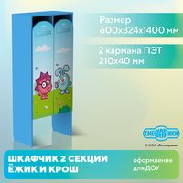 | Шкафчик детский СМЕШАРИКИ ЁЖИК и КРОШ для одежды 2 СЕКЦИИ | СМ2244 | Размер: 600х324х1400 мм Материал: ЛДСП 16 мм; кромка ПВХ 0,4-2 мм; ДВП 3 мм; петли накладные; ручка-кнопка; крючок двухрожковый 2 шт; подпятники. Вес: 39 кг Объём: 0,06 м3 | 8760 ₽
15 | 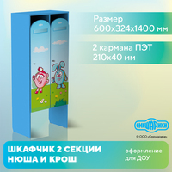 | Шкафчик детский СМЕШАРИКИ НЮША и КРОШ для одежды 2 СЕКЦИИ | СМ2245 | Размер: 600х324х1400 мм Материал: ЛДСП 16 мм; кромка ПВХ 0,4-2 мм; ДВП 3 мм; петли накладные; ручка-кнопка; крючок двухрожковый 2 шт; подпятники. Вес: 39 кг Объём: 0,06 м3 | 8760 ₽

РОСТОМЕРЫ
<= НА ГЛАВНУЮ |  | РОСТОМЕРЫ
Подсказка: для того чтобы открыть позицию на сайте нажмите на наименование/фото товара
РОСТОМЕРЫ
№ | Фото | Наименование | Артикул | Описание | Цена
1 | 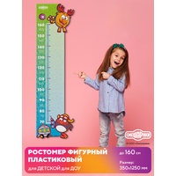 | Ростомер СМЕШАРИКИ до 160 см ЛОСЯШ и ПИН | АДВСМ36_1 | Размер: 350х1250 мм Материал пластикового ростомера: ПВХ пластик 3 мм; самоклеящаяся плёнка (полноцветная печать 1440 dpi); защитная матовая ламинация. Материал ростомера-наклейки: самоклеящаяся плёнка (полноцветная печать 1440 dpi); защитная матовая ламинация. | 1690 ₽
2 | 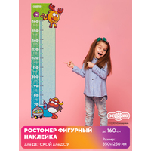 | Ростомер СМЕШАРИКИ до 160 см ЛОСЯШ и ПИН | АДВСМ36_4 | Размер: 350х1250 мм Материал пластикового ростомера: ПВХ пластик 3 мм; самоклеящаяся плёнка (полноцветная печать 1440 dpi); защитная матовая ламинация. Материал ростомера-наклейки: самоклеящаяся плёнка (полноцветная печать 1440 dpi); защитная матовая ламинация. | 490 ₽
3 | 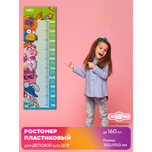 | Ростомер СМЕШАРИКИ до 160 см | АДВСМ36_2 | Размер: 350х1100 мм Материал пластикового ростомера: ПВХ пластик 3 мм; самоклеящаяся плёнка (полноцветная печать 1440 dpi); защитная матовая ламинация. Материал ростомера-наклейки: самоклеящаяся плёнка (полноцветная печать 1440 dpi); защитная матовая ламинация. | 1450 ₽
4 |  | Ростомер СМЕШАРИКИ до 160 см | АДВСМ36_5 | Размер: 350х1100 мм Материал пластикового ростомера: ПВХ пластик 3 мм; самоклеящаяся плёнка (полноцветная печать 1440 dpi); защитная матовая ламинация. Материал ростомера-наклейки: самоклеящаяся плёнка (полноцветная печать 1440 dpi); защитная матовая ламинация. | 450 ₽
5 | 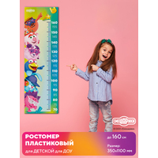 | Ростомер СМЕШАРИКИ до 160 см 3D | АДВСМ36_3 | Размер: 350х1100 мм Материал пластикового ростомера: ПВХ пластик 3 мм; самоклеящаяся плёнка (полноцветная печать 1440 dpi); защитная матовая ламинация. Материал ростомера-наклейки: самоклеящаяся плёнка (полноцветная печать 1440 dpi); защитная матовая ламинация. | 1450 ₽
6 | 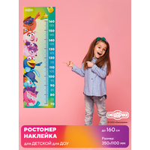 | Ростомер СМЕШАРИКИ до 160 см 3D | АДВСМ36_6 | Размер: 350х1100 мм Материал пластикового ростомера: ПВХ пластик 3 мм; самоклеящаяся плёнка (полноцветная печать 1440 dpi); защитная матовая ламинация. Материал ростомера-наклейки: самоклеящаяся плёнка (полноцветная печать 1440 dpi); защитная матовая ламинация. | 450 ₽
7 | 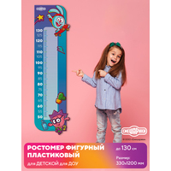 | Ростомер СМЕШАРИКИ до 130 см КРОШ и ЁЖИК | АДВСМ36_9 | Размер: 330х1200 мм Материал пластикового ростомера: ПВХ пластик 3 мм; самоклеящаяся плёнка (полноцветная печать 1440 dpi); защитная матовая ламинация. Материал ростомера-наклейки: самоклеящаяся плёнка (полноцветная печать 1440 dpi); защитная матовая ламинация. | 1590 ₽
8 | 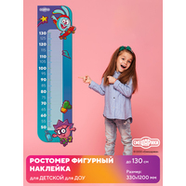 | Ростомер СМЕШАРИКИ до 130 см КРОШ и ЁЖИК | АДВСМ36_12 | Размер: 330х1200 мм Материал пластикового ростомера: ПВХ пластик 3 мм; самоклеящаяся плёнка (полноцветная печать 1440 dpi); защитная матовая ламинация. Материал ростомера-наклейки: самоклеящаяся плёнка (полноцветная печать 1440 dpi); защитная матовая ламинация. | 490 ₽
9 | 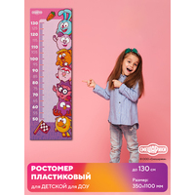 | Ростомер СМЕШАРИКИ до 130 см | АДВСМ36_8 | Размер: 350х1100 мм Материал пластикового ростомера: ПВХ пластик 3 мм; самоклеящаяся плёнка (полноцветная печать 1440 dpi); защитная матовая ламинация. Материал ростомера-наклейки: самоклеящаяся плёнка (полноцветная печать 1440 dpi); защитная матовая ламинация. | 1450 ₽
10 | 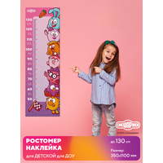 | Ростомер СМЕШАРИКИ до 130 см | АДВСМ36_11 | Размер: 350х1100 мм Материал пластикового ростомера: ПВХ пластик 3 мм; самоклеящаяся плёнка (полноцветная печать 1440 dpi); защитная матовая ламинация. Материал ростомера-наклейки: самоклеящаяся плёнка (полноцветная печать 1440 dpi); защитная матовая ламинация. | 450 ₽
11 | 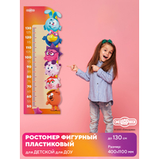 | Ростомер СМЕШАРИКИ до 130 см 3D | АДВСМ36_7 | Размер: 400х1100 мм Материал пластикового ростомера: ПВХ пластик 3 мм; самоклеящаяся плёнка (полноцветная печать 1440 dpi); защитная матовая ламинация. Материал ростомера-наклейки: самоклеящаяся плёнка (полноцветная печать 1440 dpi); защитная матовая ламинация. | 1690 ₽
12 | 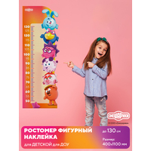 | Ростомер СМЕШАРИКИ до 130 см 3D | АДВСМ36_10 | Размер: 400х1100 мм Материал пластикового ростомера: ПВХ пластик 3 мм; самоклеящаяся плёнка (полноцветная печать 1440 dpi); защитная матовая ламинация. Материал ростомера-наклейки: самоклеящаяся плёнка (полноцветная печать 1440 dpi); защитная матовая ламинация. | 490 ₽

ДЕМОНСТРАЦИОННЫЕ СИСТЕМЫ
<= НА ГЛАВНУЮ |  | ДЕМОНСТРАЦИОННЫЕ СИСТЕМЫ
Подсказка: для того чтобы открыть позицию на сайте нажмите на наименование/фото товара
ДЕМОНСТРАЦИОННЫЕ СИСТЕМЫ
№ | Фото | Наименование | Артикул | Описание | Цена
1 | 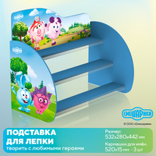 | Подставка для лепки СМЕШАРИКИ вариант №1 | АДВСМ26 | Размер: 532х280х442 ммРазмер полочки: 520х80 мм (3 шт) Материал: МДФ 6 мм (боковые стойки и центральный щит); МДФ 10 мм (полочки); прозрачный ПЭТ (держатели для имён). Вес: ... кгОбъём: ... м3 | 5140 ₽
2 | 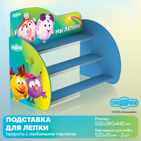 | Подставка для лепки СМЕШАРИКИ вариант №2 | АДВСМ27 | Размер: 532х280х442 ммРазмер полочки: 520х80 мм (3 шт) Материал: МДФ 6 мм (боковые стойки и центральный щит); МДФ 10 мм (полочки); прозрачный ПЭТ (держатели для имён). Вес: ... кгОбъём: ... м3 | 5140 ₽
3 | 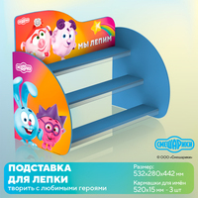 | Подставка для лепки СМЕШАРИКИ вариант №3 | АДВСМ28 | Размер: 532х280х442 ммРазмер полочки: 520х80 мм (3 шт) Материал: МДФ 6 мм (боковые стойки и центральный щит); МДФ 10 мм (полочки); прозрачный ПЭТ (держатели для имён). Вес: ... кгОбъём: ... м3 | 5140 ₽
4 |  | Стенд МЫ ЛЕПИМ с полочками СМЕШАРИКИ | АДВСМ8 | Размер: 750х3х500 ммРазмер полочек: 60х60 мм (25 шт) Материал: пластик ПВХ 3 мм; акрил 2 мм; без основной прозрачный скотч; самоклеящаяся плёнка (полноцветная печать 1440 dpi); защитная матовая ламинация. | 3060 ₽
5 | 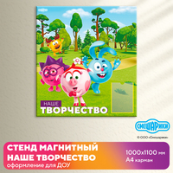 | Стенд магнитный НАШЕ ТВОРЧЕСТВО с карманом А4 СМЕШАРИКИ | АДВСМ29 | Размер: 1000х3х1100 ммРазмер карманов: А4 (1 шт) Материал: пластик ПВХ 3 мм; полимерное железо; ПЭТ 0,5 мм; вспененный скотч; самоклеящаяся плёнка (полноцветная печать 1440 dpi); защитная матовая ламинация. | 6440 ₽
6 |  | Стенд магнитный НАШЕ ТВОРЧЕСТВО с карманом А4 СМЕШАРИКИ | АДВСМ30 | Размер: 1500х3х700 ммРазмер карманов: А4 (1 шт) Материал: пластик ПВХ 3 мм; полимерное железо; ПЭТ 0,5 мм; вспененный скотч; самоклеящаяся плёнка (полноцветная печать 1440 dpi); защитная матовая ламинация. | 6140 ₽
7 |  | Демонстрационная система СМЕШАРИКИ для рисунков | АДВСМ31 | Комплектация: боковые панели - 450х750 мм (2 шт); трос - 2 метра (4 шт); набор зажимов. Максимальный размер системы: 2450х10х750 мм Материал: МДФ 10 мм; трос; изображение - ультрафиолетовая печать (UV- или УФ-печать); врезные подвесы; крючки под тросы. | 5960 ₽

КАЛЕНДАРИ ПРИРОДЫ
<= НА ГЛАВНУЮ |  | КАЛЕНДАРИ ПРИРОДЫ
Подсказка: для того чтобы открыть позицию на сайте нажмите на наименование/фото товара
КАЛЕНДАРИ ПРИРОДЫ
№ | Фото | Наименование | Артикул | Описание | Цена
1 |  | Стенд КАЛЕНДАРЬ ПРИРОДЫ с бегунками СМЕШАРИКИ | АДВСМ35-1 | Размер (выбирается при заказе): 600х3х500 мм 420х3х350 мм Материал: МДФ 5 мм; цветной пластик; самоклеящаяся плёнка (полноцветная печать 1440 dpi); защитная матовая ламинация. | 1580 ₽
2 |  | Стенд КАЛЕНДАРЬ ПРИРОДЫ с бегунками СМЕШАРИКИ | АДВСМ35-2 | Размер (выбирается при заказе): 600х3х500 мм 420х3х350 мм Материал: МДФ 5 мм; цветной пластик; самоклеящаяся плёнка (полноцветная печать 1440 dpi); защитная матовая ламинация. | 880 ₽
3 |  | Стенд КАЛЕНДАРЬ ПРИРОДЫ с термометром СМЕШАРИКИ | АДВСМ34/1 | Размер: 300х3х500 ммРазмер карманов: 120х60 мм (2 шт), 80х60 мм (2 шт) Материал: ПВХ пластик 3 мм; акрил 2 мм; акрил 3 мм; ультрафиолетовая печать (UV- или УФ-печать); самоклеящаяся плёнка (полноцветная печать 1440 dpi); защитная матовая ламинация. | 890 ₽
4 |  | Стенд КАЛЕНДАРЬ ПРИРОДЫ КОПАТЫЧ с термометром СМЕШАРИКИ | АДВСМ34/2 | Размер: 300х3х500 ммРазмер карманов: 120х60 мм (2 шт), 80х60 мм (2 шт) Материал: ПВХ пластик 3 мм; акрил 2 мм; акрил 3 мм; ультрафиолетовая печать (UV- или УФ-печать); самоклеящаяся плёнка (полноцветная печать 1440 dpi); защитная матовая ламинация. | 890 ₽

